Naslovna stranica
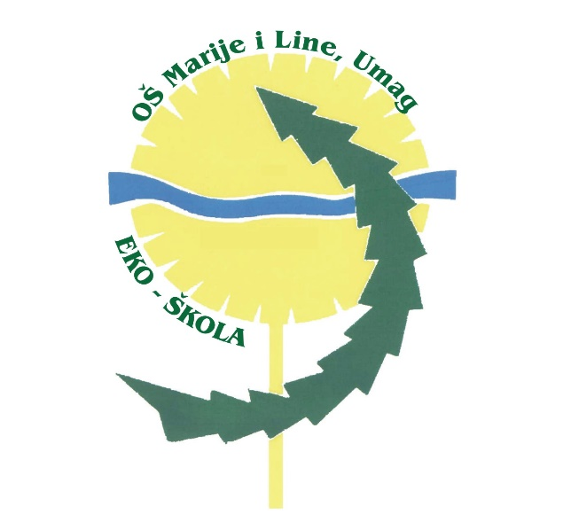

FINANCIJSKI PLAN OSNOVNE ŠKOLE MARIJE I LINE

SCUOLA ELEMENTARE „MARIJA I LINA”

UMAG-UMAGO

ZA 2024. GODINU

I PROJEKCIJE ZA 2025. I 2026. GODINU

